상품제안서
미모아 초경량 초미니 선풍기 손목스트랩 저소음 BLDC모터 | 상품코드: F32723

 |  |  |  |  |  |  | 02-412-0044 | www.easy1.co.kr
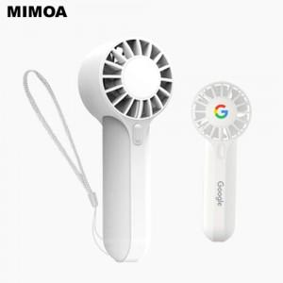

【상세/제작정보】

【인쇄/포장옵션】 | 레이저, 풀칼라, 컬러필름인쇄 / 포장지포장

【공급단가】 | 수량 | 70~ | 100~ | 500~ | 1,000~ | 2,000~
*VAT별도 | 단가 | 4,100원 | 4,020원 | 3,730원 | 3,660원 | 3,620원

【상품 URL】 | https://dev.easy1.co.kr:443/src/goods_detail.php?gdno=32723

